エビデンス
02_003_001 | 02_003_001

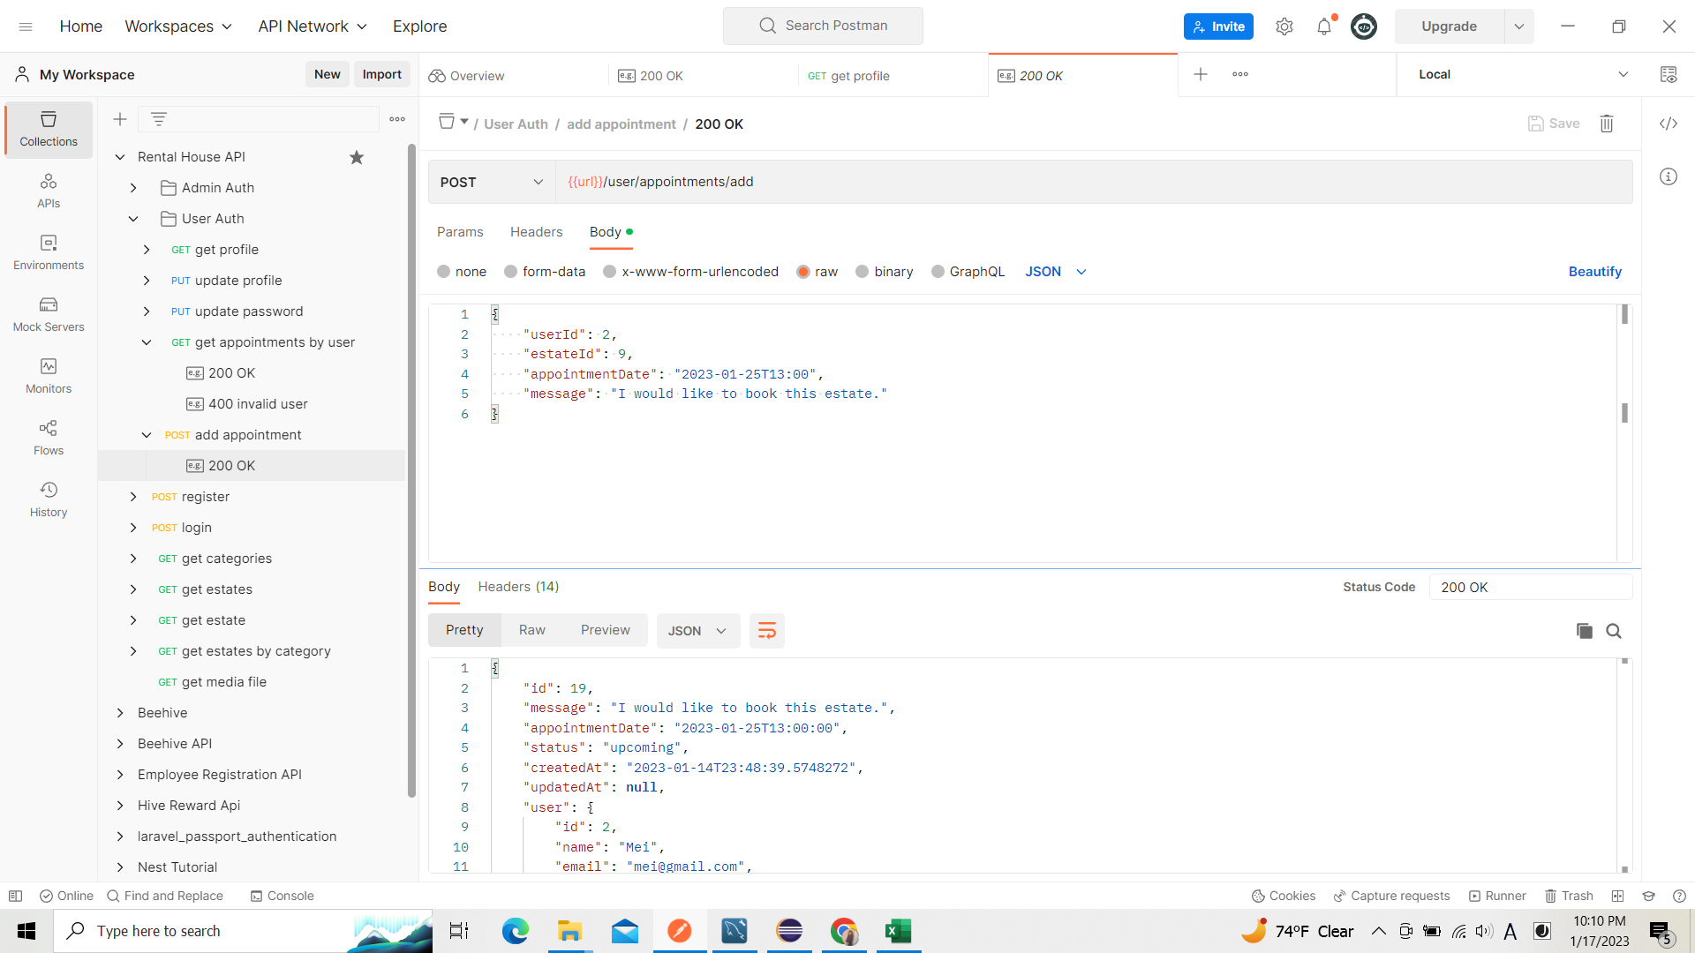
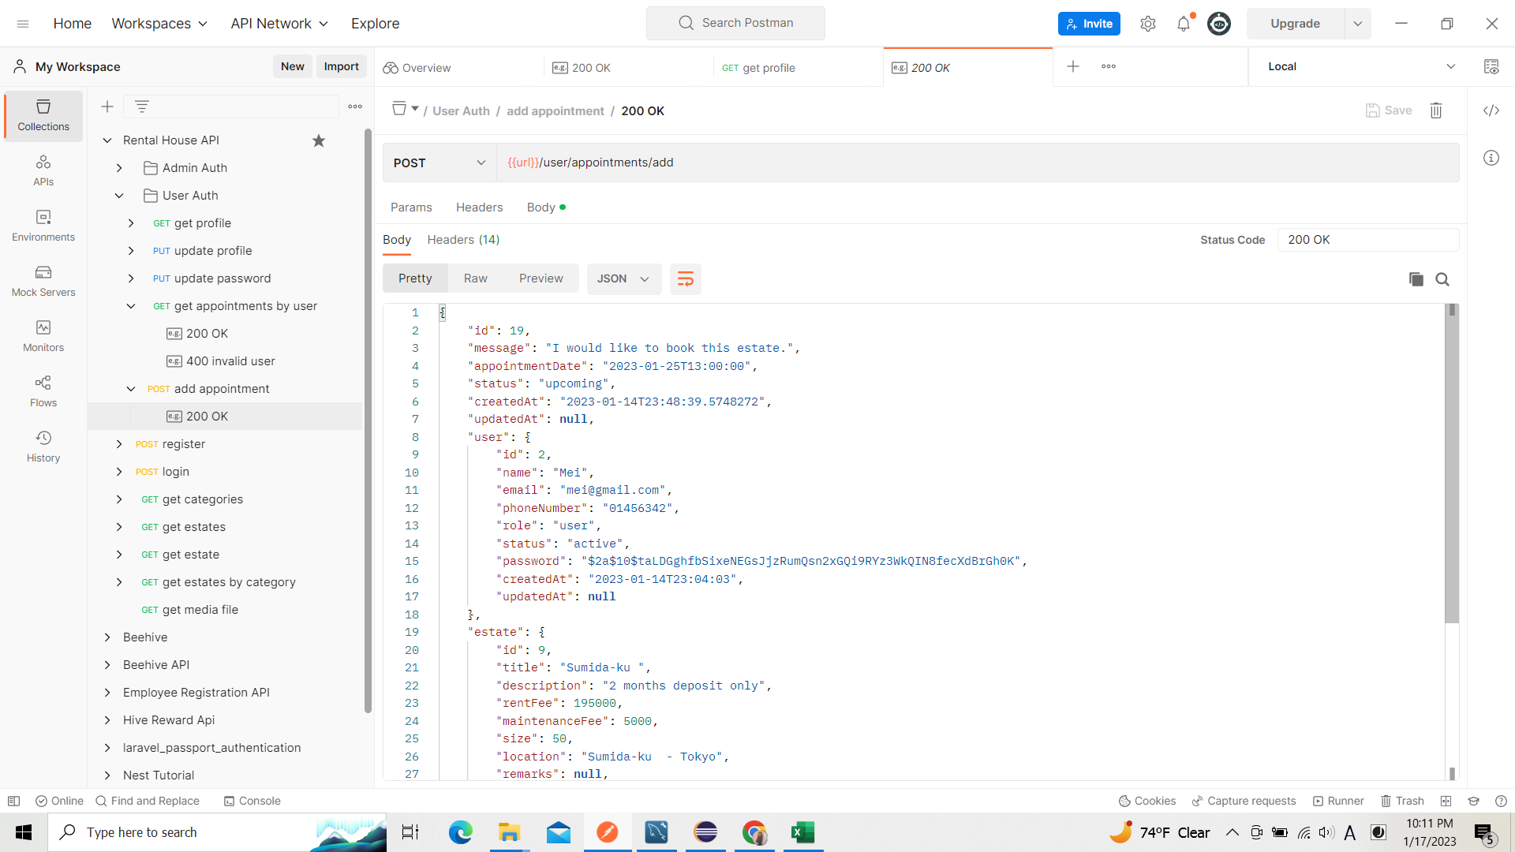

リクエスト

リスポンス

リスポンス

02_003_002

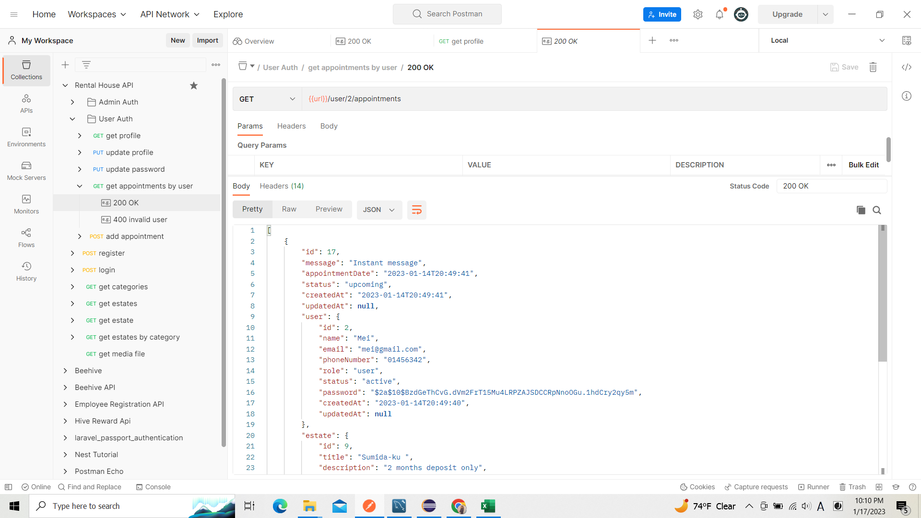

リクエスト
 |  | 02_001_005

リスポンス

